Estadísticas
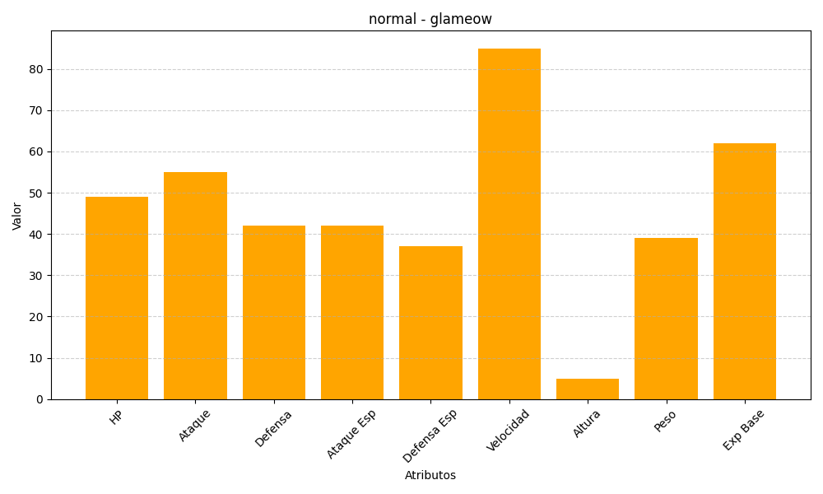
ID | Nombre | Tipo | HP | Ataque | Defensa | Ataque Especial | Defensa Especial | Velocidad | Altura | Peso | Experiencia Base
431 | glameow | normal | 49 | 55 | 42 | 42 | 37 | 85 | 5 | 39 | 62

